Teht 6
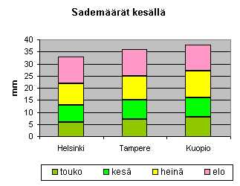
1. Muotoile sadepäivien määrät siten, että jos luku on vähintään 14 solu muuttuu siniseksi ja
jos enintään 7 niin solu muuttuu keltaiseksi.
2. Piirrä aineistosta omalle kaavioarkilleen mallikuvan mukainen kaavio.

Sadepäivien lukumäärä 1961 - 1990 (Tilastokeskus)

 | tammi | helmi | maalis | huhti | touko | kesä | heinä | elo | syys | loka | marras | joulu
Helsinki | 9 | 7 | 8 | 7 | 6 | 7 | 9 | 11 | 11 | 10 | 12 | 11
Turku | 10 | 8 | 8 | 7 | 7 | 7 | 10 | 11 | 12 | 11 | 12 | 12
Lappeenranta | 10 | 8 | 8 | 7 | 7 | 8 | 10 | 12 | 11 | 12 | 13 | 12
Tampere | 9 | 7 | 8 | 7 | 7 | 8 | 10 | 11 | 10 | 11 | 11 | 10
Jyväskylä | 11 | 8 | 9 | 8 | 8 | 9 | 11 | 12 | 11 | 11 | 12 | 11
Kuopio | 10 | 7 | 8 | 7 | 8 | 8 | 11 | 11 | 11 | 11 | 12 | 10

Sadepäivien lukumäärä 1961 - 1990

